Plan1
FICHA TÉCNICA BD 6097 CAMISOLA 1/2 MANGA VISCO ROMÂNTICA AD.
DESCRIÇÃO: CAMISOLA 1/2 MANGA VISCO ROMÂNTICA AD.
REFERÊNCIA: BD 6097
FORNECEDOR: LUARE'MIO CONFECÇÕES
NOME FANTASIA: CIA DO CORPO
COMPOSIÇÃO LISA: 96% VISCOSE 04% ELASTANO

 | CAMISOLA
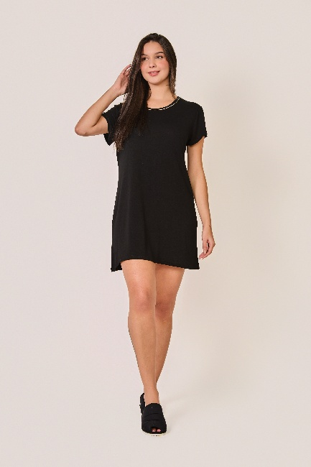

TAMANHO | CIRCUNF. BUSTO | COMPRIMENTO
P | 96 - 104 | 80 - 88
M | 104 - 112 | 82 - 90
G | 112 - 120 | 84 - 92
GG | 116 - 124 | 86 - 94
XG | 120 - 128 | 88 - 96
XGG | 124 - 132 | 90 - 98
EXG | 128 - 136 | 92 - 100

